set_info
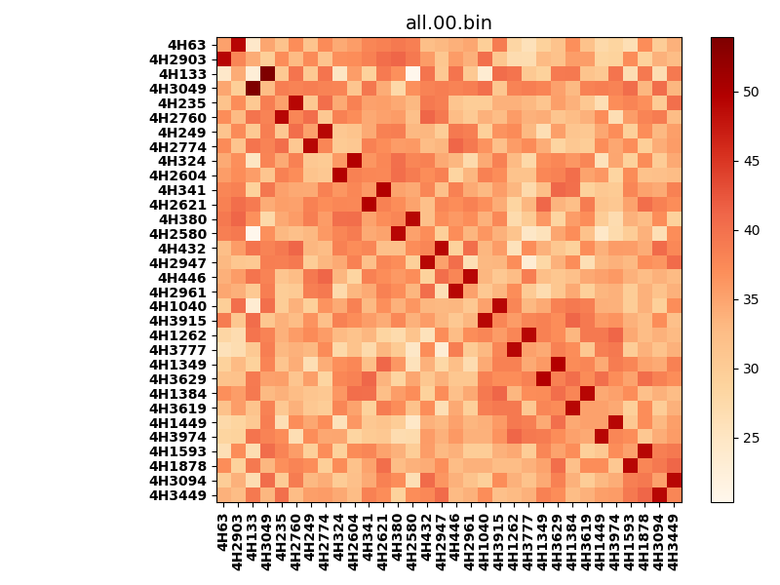
!full_name: | 4H_1or2N_5_DNA-ALL-basic-rep-Ridge-WbnRD10-P07-DEL7.80/4H_1or2N_5_DNA-ALL-basic-rep-Ridge-WbnRD10_P07_bc-49.00_nc-41.20/all.00.set
name: | 4H_1or2N_5_DNA-ALL-basic-rep-Ridge-WbnRD10-P07-DEL7.80/4H_1or2N_5_DNA-ALL-basic-rep-Ridge-WbnRD10
N_pairs: | 16
N_heterodimers: | 16
N_homodimers: | 0
type: | all

orthogonality_average: | 15.013507843
orthogonality_average_%: | -44.7196495013
orthogonality_gap: | 33.5725097656
orthogonality_gap_%: | -100.000005681
N_offtarget_above_min_ontarget: | 992

max_affinity: | 20.3467121124
min_affinity: | 53.9192199707
lower_is_better: | True

binding_cutoff: | -49.0
binding_min_affinity: | 53.9192199707
binding_min_affinity_%: | -0.0

nonbinding_cutoff: | -41.2
nonbinidng_max_affinity: | 20.3467121124
nonbinidng_max_affinity_%: | 100.0

total_II_pairs: | 36
total_II_pairs_%: | 56.25
total_IN_mismatches: | 0
total_IN_mismatches_%: | 0.0
total_NN_pairs: | 28
total_NN_pairs_%: | 43.75

total_electrostatic_matches: | 127
total_electrostatic_matches_%: | 99.21875
total_electrostatic_mismatches: | 1
total_electrostatic_mismatches_%: | 0.78125

alignment: | P07
starting_pos: | f
N_heptades: | 4
N_aminoacids: | 29

normalization_max: | 20.3467121124
normalization_min: | 53.9192199707

